VURDERINGSSKEMA
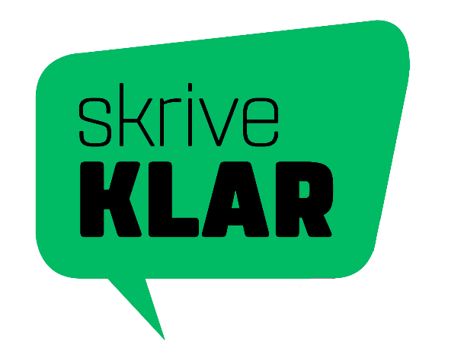 | VURDERINGSSKEMA
 | Dansk skriftlig fremstilling | Elevens navn | Elevens navn | Elevens navn | Elevens navn | Elevens navn | Elevens navn | Elevens navn | Elevens navn | Elevens navn | Elevens navn | Elevens navn | Elevens navn | Elevens navn | Elevens navn | Elevens navn | Elevens navn | Elevens navn | Elevens navn | Elevens navn | Elevens navn | Elevens navn | Elevens navn | Elevens navn | Elevens navn | Elevens navn | Elevens navn | Elevens navn | Elevens navn | Elevens navn | Elevens navn
 | INDTAST SKOLEÅR HER
 | INDTAST SKOLE OG KLASSE HER | Opgave nr. | Opgave nr. | Opgave nr. | Opgave nr. | Opgave nr. | Opgave nr. | Opgave nr. | Opgave nr. | Opgave nr. | Opgave nr. | Opgave nr. | Opgave nr. | Opgave nr. | Opgave nr. | Opgave nr. | Opgave nr. | Opgave nr. | Opgave nr. | Opgave nr. | Opgave nr. | Opgave nr. | Opgave nr. | Opgave nr. | Opgave nr. | Opgave nr. | Opgave nr. | Opgave nr. | Opgave nr. | Opgave nr. | Opgave nr.
Vurderingsområde | Vurderingsspørgsmål (I hvilken grad..) ▼
 |  | Samlet karakter | Samlet karakter | Samlet karakter | Samlet karakter | Samlet karakter | Samlet karakter | Samlet karakter | Samlet karakter | Samlet karakter | Samlet karakter | Samlet karakter | Samlet karakter | Samlet karakter | Samlet karakter | Samlet karakter | Samlet karakter | Samlet karakter | Samlet karakter | Samlet karakter | Samlet karakter | Samlet karakter | Samlet karakter | Samlet karakter | Samlet karakter | Samlet karakter | Samlet karakter | Samlet karakter | Samlet karakter | Samlet karakter | Samlet karakter

Funktion | Skrivesituation …fungerer elevens besvarelse til den situation, eleven skal sætte sig ind i?
 | Opgavekrav …besvarer eleven den stillede opgave med dens krav til afsender, modtager og fremstillingsformer?
Indhold | Mening ...udtrykker elevens besvarelse et meningsfuldt indhold?
 | Ressourcer ...bruger eleven relevante ressourcer som fx opgaveforlægget, faglig viden og internettet?
Form | Tekstsammenhæng ...hænger elevens besvarelse sammen sprogligt og multimodalt (makroniveau)?
 | Skriftsprog og modaliteter ...bruges skriftsprog og andre modaliteter funktionelt og sikkert i elevens besvarelse (mikroniveau)?
Evt. kommentarer

